Лист1
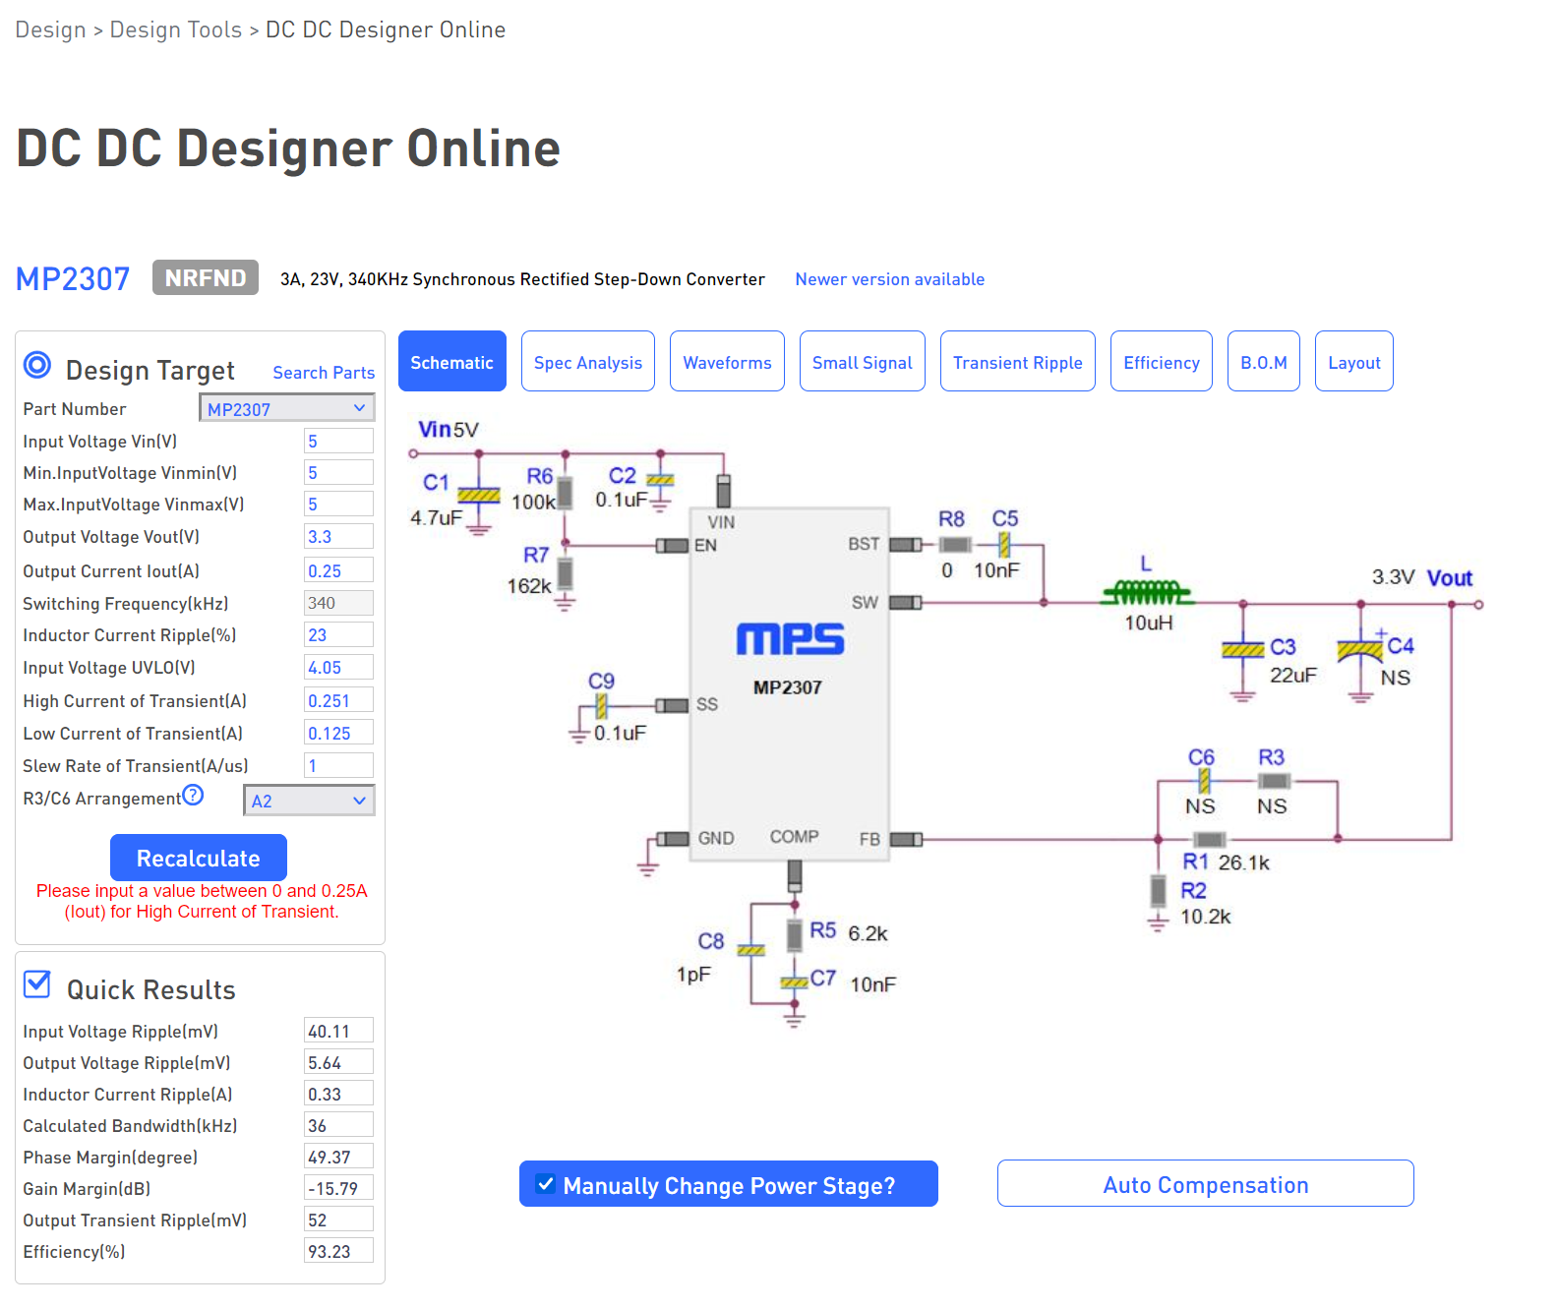
 | 3,3V 0,25A
https://www.monolithicpower.com/en/design-tools/design-tools/dc-dc-designer-online.html?PN=MP2307/
L1 | VLS6045EX-100M, 10 мкГн, 20%, Индуктивность SMD | чип-дип | 53 | рубля |  | https://www.chipdip.ru/product/vls6045ex-100m-10
или | Индуктивность 10 мкГн 700 мА LQH32PN100MN0L, Murata | в наличии

С1, С3, С4 | Конденсатор керамический 0805 10 мкФ 6.3 В 10 % X7R CL21B106KQQNNN, SAMSUNG | в наличии
С2, С9 | Конденсатор ЧИП керамический 0603 0.1 мкФ 50 В 10 % X7R CC0603KRX7R9BB104, Yageo | в наличии
С5, С7 | Конденсатор керамический 0603 0.01 мкФ 100 В 10 % X7R CL10B103KC8NNNC, SAMSUNG | в наличии
C8 | не устанавливаем
R1 | 26,6 кОм из 2х последовательных резисторов 0603 | чип-дип | Набор ЧИП резисторов 1 кОм-9.1 кОм |  |  | https://www.chipdip.ru/product0/9000545429
 |  |  | Набор ЧИП резисторов 10 кОм-91 кОм |  |  | https://www.chipdip.ru/product0/9000545430
R2 | 10 кОм из набора | чип-дип |  |  |  | https://www.chipdip.ru/product/0.1w-0603-6.2-kom-1
R5 | 0.1Вт 0603 6.2 кОм, 1%, Чип резистор (SMD) | чип-дип | 5 | рубля | или из набора | https://www.chipdip.ru/product/0.1w-0603-6.2-kom-1
R6 | 91 кОм из набора, или 100 кОм 0603 | чип-дип
R7 | не устанавливаем, влияет только на напряжение включения преобразователя

